상품제안서
휴대폰 액정클리너 | 상품코드: S24615

 |  |  |  |  |  |  | 02-713-8555 | www.synergygift.co.kr
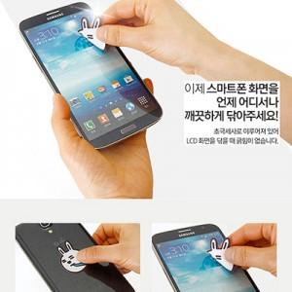

【상세/제작정보】 | <p><span style="font-size: 14pt;">※ </span><span style="font-size: 18.6667px;">액정클리너: 앞면 인쇄포함,&nbsp; 뒷면인쇄 시 70원 추가! 풀컬러 2곳 선택해주세요</span></p><p><span style="font-size: 14pt;"></span></p>

【인쇄/포장옵션】 | 앞면인쇄, 뒷면추가 / OPP(비닐)

【공급단가】 | 수량 | 1,000~ | 3,000~ | 5,000~ | 10,000~ | 50,000~
*VAT별도 | 31x31mm | 420원 | 410원 | 400원 | 380원 | 370원
 | 30x35mm | 490원 | 480원 | 460원 | 440원 | 420원
 | 35x35mm | 500원 | 490원 | 470원 | 450원 | 440원
 | 40x40mm | 580원 | 570원 | 550원 | 520원 | 500원

【상품 URL】 | https://www.synergygift.co.kr:443/src/goods_detail.php?gdno=24615

